oplotenie
 |  |  | Príloha č. 1 Technická špecifikácia
Oplotenie pastvín pre dobytok v rámci projektu: „„Investície do obstarania technického a technologického vybavenia ŽV"

Údaje o spoločnosti predkladajúcej ponuku *Uchádzač vypĺňa iba žlté polia | Obchodné meno: |  | ..................
 | Sídlo: |  | ..................
 | IČO: |  | ..................
 | DIČ: |  | ..................
 | Platca DPH (áno/nie): |  | ..................
 | Kontakt (tel./email): |  | ..................
Informácia o minimálnej požiadavke prevedenia oplotenia na pozemku: | Obvod pozemku pre oplotenie hovädzieho dobytka 2 000 m. Celý pozemok bude okolikovaný certifikovanými kolami (presne frézovanými) v rozmere dĺžky min 2,5 m, priemer 10 cm, do ktorých budú inštalované plastové izolátory (v každom kole budú inšatlované 3ks izolátorov (s vrutom o priemere 6 mm) za účelom umiestnenia elektrického certifikovaného oceľového drôtu vysokej pevnosti s priemerom 2,5 mm. Rozmiestnenie kolov: každých 4-6 m od seba. Rohové koly a zlomy – certifikované koly v rozmere dĺžky 2,5 m s priemerom 12 cm. Spevnené budú podpornými kolmi. 6 ks brán – štandardná (ocelova) pastvinová brána.
Príloha technickej špecifikácie - nákres | 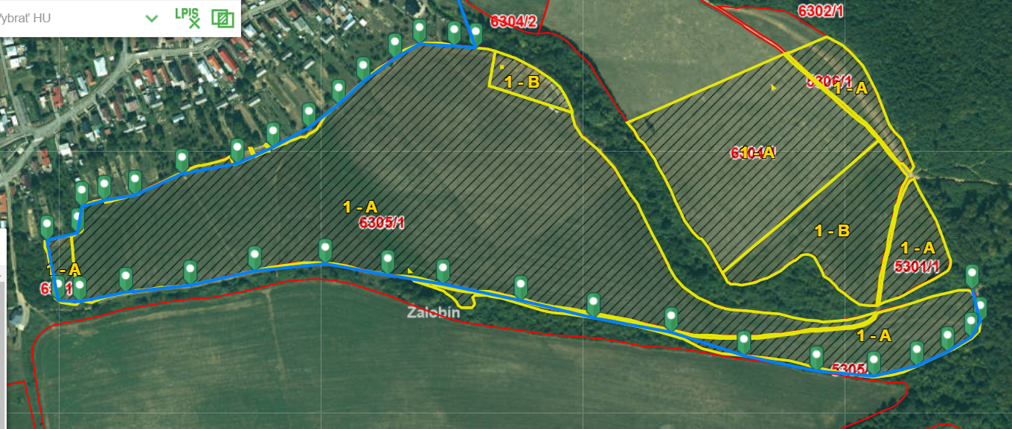

1 | Cetrifikované koly
 | Technický parameter |  | Požiadavka | Jednotka | Parametre ponúkaného zariadenia Dodávateľ uvedie podľa charakteru požiadavky konkrétnu hodnotu, alebo ÁNO/NIE
 | dĺžka |  | max 250 | cm | ..........cm
 | hrúbka |  | min 10 | cm | ...........cm
 | Prevedenie: Odkôrnené, v spodnej časti zrezané do špica za účelom osadenia do zeme, naimpregnované proti škodcom |  | vyžaduje sa |  | áno/nie
 | Inšatlácia izolátorov pre umiestnenie elektrického lanka (po 3ks v každom kole) |  | vyžaduje sa |  | áno/nie
2. | Brána: 6 ks a rohové koly a zlomy
 | Technický parameter |  | Požiadavka | Jednotka | Parametre ponúkaného zariadenia Dodávateľ uvedie podľa charakteru požiadavky konkrétnu hodnotu, alebo ÁNO/NIE
 | Výška |  | max 2,50 | m | ............... m
 | Hrubka |  | min. 12 | cm | ................ cm
 | Dĺžka brány |  | min. 5 | m | ............... m
 | Materiál brány a stĺpov pre uchytenie brány: železo ošetrené proti korózii pozinkovaním |  | vyžaduje sa |  | áno/nie
3 | Pletivo pre oplotenie
 | Technický parameter |  | Požiadavka | Jednotka | Parametre ponúkaného zariadenia Dodávateľ uvedie podľa charakteru požiadavky konkrétnu hodnotu, alebo ÁNO/NIE
 | Počet drôtov: |  | min 3 ks | drôtov | .......... drôtov
 | Hrúbka okrajového drôtu |  | min 2,5 | mm | .......... mm
 | štandardný plastový izolátor s vrutom o priemere 6 mm |  | min. 6 mm | mm | áno/nie
4 | Oplotenie pastvín pre dobytok - prevedenie
 | Technický parameter |  | Požiadavka | Jednotka | Parametre ponúkaného zariadenia Dodávateľ uvedie podľa charakteru požiadavky konkrétnu hodnotu, alebo ÁNO/NIE
 | Umiestnenie kolov: min 50 cm v zemi |  | vyžaduje sa |  | áno/nie
6 | Doprava |  | vyžaduje sa |  | áno/nie
7 | Montáž |  | vyžaduje sa |  | áno/nie
8 | Termín realizácie medzi 1.4. až 20.5.2025 Záväzný termín dokončenia najneskor do 20.5., fakturácia do 25.5.2025 |  | vyžaduje sa |  | áno/nie
 | Celkom bez DPH:

 | Cena celkom za komplexnú dodávku podľa stanovených kritérií |  |  | EUR bez DPH
 |  |  |  | DPH 23% | 0.00
 |  |  |  | EUR s DPH | 0.00
 | Miesto a dátum: |  | Pečiatka a podpis:

 | Povinná Príloha: | 1. Cetrifikát ku kolom | áno/nie
 |  | 2. Certifikaty k drôtu | áno/nie

